Sheet1 (2)
FT09178 09179热压主标订购单：（包装上一定要注明 我司订单号，款号 尺码 数量）

我司订单号 | 订单号 | 款号 | 尺码 |  |  |  |  |  |  |  | 合计 |  | 颜色
 |  |  | 4/5 | 6/7 | 8 | 10/12 | 12M | 18M | 2T | 3T
FT09178 | S26-WMC-155/264-OLX | SP269965LS | 882 | 1664 | 1714 | 934 | 278 | 430 | 504 | 606 | 7012 | 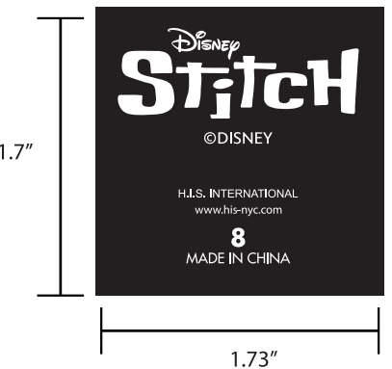 | WHITE白色
 |  | SP269966HN | 354 | 706 | 858 | 606 | 278 | 430 | 504 | 606 | 4342 |  | 422C
 |  | SP269967OP | 430 | 858 | 1034 | 732 | 278 | 430 | 504 | 606 | 4872 | 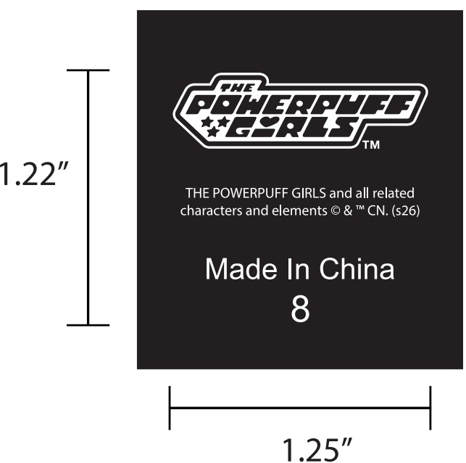 | WHITE白色
 |  | SP269968MA | 430 | 504 | 656 | 304 | 278 | 430 | 504 | 606 | 3712 | 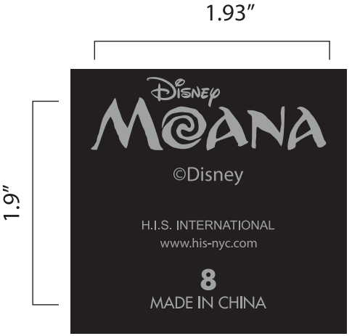 | 422C
 |  |  |  |  |  |  |  |  |  |  | 19938
FT09179 | S26-WMC-234-OLX | SP2639363HE | 114 | 240 | 291 | 203 |  |  |  |  | 848 |  | 422C
 |  | SP2639955KS | 51 | 89 | 102 | 51 |  |  |  |  | 294 |  | 186C2
 |  | SP262037HN | 215 | 215 | 291 | 140 |  |  |  |  | 861 |  | 422C
 |  | SP202039LS | 203 | 392 | 404 | 215 |  |  |  |  | 1214 |  | WHITE白色
 | S26-WMC-235-OLX | SP202038OP | 89 | 165 | 203 | 140 |  |  |  |  | 596 |  | WHITE白色
 |  | SP202040AN | 102 | 114 | 152 | 64 |  |  |  |  | 432 |  | 422C
 |  |  |  |  |  |  |  |  |  |  | 4245

